상품제안서
리복 2단 자동 친환경 어스 카라비너 우산 | 상품코드: S36781

 |  |  |  |  |  |  | 02-713-8555 | www.synergygift.co.kr
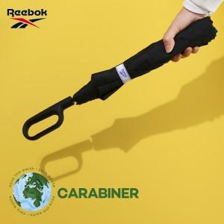

【상세/제작정보】

【인쇄/포장옵션】 | 실크, 원단인쇄(실크) / 포장지포장

【공급단가】 | 수량 | 50~ | 100~ | 500~ | 1,000~ | 2,000~
*VAT별도 | 단가 | 10,400원 | 9,840원 | 9,360원 | 9,120원 | 8,960원

【상품 URL】 | https://www.synergygift.co.kr:443/src/goods_detail.php?gdno=36781

